Лист 1
Прайс-лист
МИР ПРЯЖИ

В валюте: руб. (курс 1).
Цены указаны на 07.08.2020

№ | Номенклатура/ Характеристика номенклатуры | Описание | Изображение | Артикул | Цена | Ед. | Остаток | Ссылка на сайт
 | Карта цветов на швейные нитки полиэстр (Nitka и Gamma) | Карта цветов на швейные нитки полиэстр (Nitka и Gamma) | 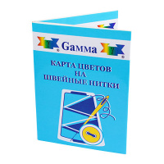 |  | 342.00 |  |  | Изображение
 | Карта цветов на швейные нитки полиэстр (Nitka и Gamma) |  |  |  | 342.00 | шт | 8 | Изображение
 | Нитки для вышивания "Gamma" V150/2 ассорти 100% вискоза, 10 х 200я/183 м, ассорти | Нитки для вышивания "Gamma" V150/2 ассорти 100% вискоза, 10 х 200я/183 м, ассорти | 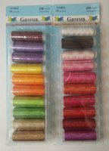 | V150/2 | 122.25 |  |  | Изображение
 | Нитки для вышивания "Gamma" V150/2 ассорти 100% вискоза, 10 х 200я/183 м, ассорти (№ 3476 БЕЛЫЙ) |  |  |  | 122.25 | упак | 6 | Изображение
 | Нитки для вышивания "Gamma" V150/2 ассорти 100% вискоза, 10 х 200я/183 м, ассорти (№1) |  |  |  | 122.25 | упак | 12 | Изображение
 | Нитки для вышивания "Gamma" V150/2 ассорти 100% вискоза, 10 х 200я/183 м, ассорти (№2) |  |  |  | 122.25 | упак | 9 | Изображение
 | Нитки для вышивания "Gamma" V150/2 Люминесцентные 100% полиэстер, 10 х 200я/183 м, | Нитки для вышивания "Gamma" V150/2 Люминесцентные 100% полиэстер, 10 х 200я/183 м, | 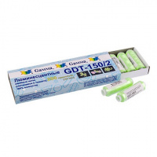 | GDT-150/2 | 305.20 |  |  | Изображение
 | Нитки для вышивания "Gamma" V150/2 Люминесцентные 100% полиэстер, 10 х 200я/183 м, (№1, белый) |  |  |  | 305.20 | упак | 2 | Изображение
 | Нитки для вышивания "Gamma" V75/2 100% вискоза 10 x 400 я 365 м | Нитки для вышивания "Gamma" V75/2 100% вискоза 10 x 400 я 365 м | 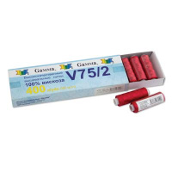 | V75/2 | 181.56 |  |  | Изображение
 | Нитки для вышивания "Gamma" V75/2 100% вискоза 10 x 400 я 365 м (18-1649 коралловый) |  | 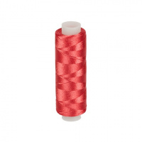 |  | 195.83 | упак | 2 | Изображение
 | Нитки для вышивания "Gamma" V75/2 100% вискоза 10 x 400 я 365 м (БЕЛЫЙ) |  |  |  | 181.56 | упак | 2 | Изображение
 | Нитки для вышивания "Gamma" V75/2 100% вискоза 10 x 400 я 365 м (ЧЕРНЫЙ) |  |  |  | 181.56 | упак | 5 | Изображение
 | Нитки капрон обувной 3К 100% полиамид 200 м 02 черный | Нитки капрон обувной 3К 100% полиамид 200 м 02 черный | 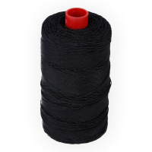 | 3К | 491.00 |  |  | Изображение
 | Нитки капрон обувной 3К 100% полиамид 200 м 02 черный |  |  |  | 491.00 | упак | 1 | Изображение
 | Нитки капрон обувной 3К 100% полиамид 200 м 04 коричневый | Нитки капрон обувной 3К 100% полиамид 200 м 04 коричневый | 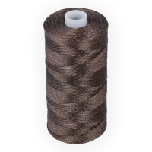 | 3К | 491.00 |  |  | Изображение
 | Нитки капрон обувной 3К 100% полиамид 200 м 04 коричневый |  |  |  | 491.00 | упак | 6 | Изображение
 | Нитки капрон обувной 3К 100% полиамид 200 м 05 серый | Нитки капрон обувной 3К 100% полиамид 200 м 05 серый | 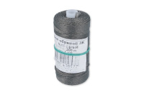 | 3К | 491.00 |  |  | Изображение
 | Нитки капрон обувной 3К 100% полиамид 200 м 05 серый |  |  |  | 491.00 | упак | 6 | Изображение
 | Нитки капрон обувной 7К 100% полиамид 200м 5шт., цвет черный | Нитки капрон обувной 7К 100% полиамид 200м 5шт., цвет черный | 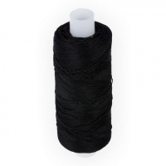 | 7K | 260.00 |  |  | Изображение
 | Нитки капрон обувной 7К 100% полиамид 200м 5шт., цвет черный |  |  |  | 260.00 | упак | 1 | Изображение
 | Нитки капрон обувной 9К 100% полиамид 200 м 04 коричневый | Нитки капрон обувной 9К 100% полиамид 200 м 04 коричневый | 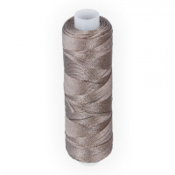 | 9К | 230.00 |  |  | Изображение
 | Нитки капрон обувной 9К 100% полиамид 200 м 04 коричневый |  |  |  | 230.00 | упак | 5 | Изображение
 | Нитки капрон обувной 9К 100% полиамид 200 м 05 серый | Нитки капрон обувной 9К 100% полиамид 200 м 05 серый | 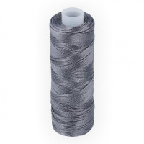 | 9К | 230.00 |  |  | Изображение
 | Нитки капрон обувной 9К 100% полиамид 200 м 05 серый |  |  |  | 230.00 | упак | 4 | Изображение
 | Нитки капрон обувной 9К 100% полиамид 200 м 5 шт №1 белый | Нитки капрон обувной 9К 100% полиамид 200 м 5 шт №1 белый |  | НКО-9К | 230.00 |  |  | Изображение
 | Нитки капрон обувной 9К 100% полиамид 200 м 5 шт №1 белый |  |  |  | 230.00 | упак | 3 | Изображение
 | Нитки капрон обувной 9К 100% полиамид 200 м 5 шт №2 черный | Нитки капрон обувной 9К 100% полиамид 200 м 5 шт №2 черный | 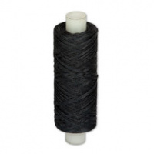 | НКО-9К | 230.00 |  |  | Изображение
 | Нитки капрон обувной 9К 100% полиамид 200 м 5 шт №2 черный |  |  |  | 230.00 | упак | 1 | Изображение
 | Нитки полиэстер 40/2 "Gamma" 200 я 10 шт 183 м | Нитки полиэстер 40/2 "Gamma" 200 я 10 шт 183 м | 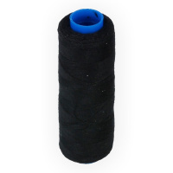 | 40/2 -200 | 64.50 |  |  | Изображение
 | Нитки полиэстер 40/2 "Gamma" 200 я 10 шт 183 м (черный) |  |  |  | 64.50 | упак | 21 | Изображение

